BL ALLIGATOR DE
Bestellformular für Scherbolzen-Muffen |  |  |  |  |  |  |  |  |  | ALLIGATORÒ

Bauingenieur |  | Pernstich , Ingneieure ETH / SIA usic |  |  |  |  | Listen-Nr |  |  | Seite | Graue Felder zum ausfüllen
 |  | Rautistrasse 12
 |  | 8057 Zürich Tel : 076 - 558 75 69 |  |  |  |  | Plan-Nr
Bauobjekt |  |  |  |  |  |  | Datum |  | Gez. | Gepr.
Bauteil
Lieferadresse |  |  |  |  |  |  | Termin

Bauunternehmer |  |  |  |  |  |  | Bestell E-mail an: sales@bewehrungen.ch

 |  |  |  |  |  |  |  | Einbauanleitung:

ALC

Pos. | Typ | Stab-Æ | Abreissschrauben |  | L | d | d1 | H | SW | Anzahl
 |  | mm | n | M | mm | mm |  |  | mm
 | ALC10 | 10 | 6 | M12 | 160 | 33 | 34 | Max. 46 | 13
 | ALC12 | 12 | 6 | M12 | 180 | 33 | 34 | Max. 49 | 13
 | ALC14-16 | 14-16 | 8 | M12 | 230 | 37 | 38 | Max. 55/57 | 13
 | ALC18 | 18 | 10 | M12 | 280 | 44 | 42 | Max. 59 | 13
 | ALC20-22 | 20-22 | 10 | M16 | 290 | 50 | 50 | Max. 63/67 | 17
 | ALC26 | 26 | 12 | M20 | 420 | 63 | 62 | Max. 83 | 22
 | ALC30 | 30 | 14 | M20 | 480 | 70 | 69 | Max. 87 | 22
 | ALC34 | 34 | 16 | M20 | 540 | 77 | 74 | Max. 99 | 22
 | ALC40 | 40 | 18 | M20 | 580 | 76 | 74 | Max. 101 | 22
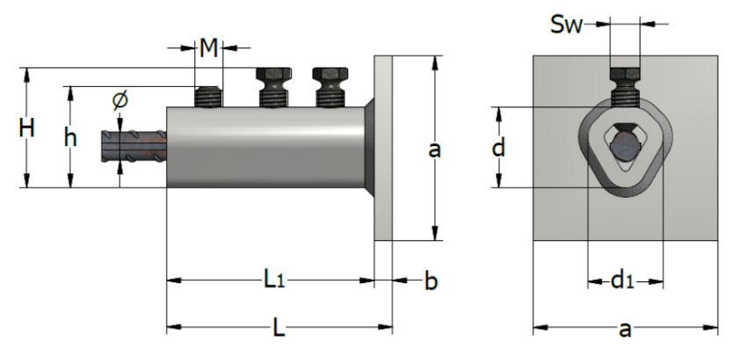
ALC-AP

 |  |  |  |  |  |  |  | d +d1 sind identisch wie ALC
Pos. | Typ | Stab-Æ | Abreissschrauben |  | L | a | b | H | SW | Anzahl
 |  | mm | n | M | mm | mm | mm |  | mm
 | ALC-AP10 | 10 | 3 | M12 | 88 | 80 | 8 | Max. 46 | 13
 | ALC-AP12 | 12 | 3 | M12 | 98 | 80 | 8 | Max. 49 | 13
 | ALC-AP14-16 | 14-16 | 4 | M12 | 123 | 100 | 8 | Max. 55/57 | 13
 | ALC-AP18 | 18 | 5 | M12 | 150 | 100 | 10 | Max. 59 | 13
 | ALC-AP20-22 | 20-22 | 5 | M16 | 155 | 100 | 10 | Max. 63/67 | 17
 | ALC-AP26 | 26 | 6 | M20 | 225 | 150 | 15 | Max. 83 | 22
 | ALC-AP30 | 30 | 7 | M20 | 255 | 150 | 15 | Max. 87 | 22
 | ALC-AP34 | 34 | 8 | M20 | 285 | 150 | 15 | Max. 99 | 22
 | ALC-AP40 | 40 | 9 | M20 | 315 | 150 | 15 | Max. 101 | 22

Miete Schlagschrauber: |  |  | Dauer: | ¨ 1 Woche |  | Bedarf ab:
Auf Wunsch kann eine |  |  | (bitte | ¨ 2 Wochen |  | Unternehmen:
Maschine bei uns |  |  | ankreuzen) | ¨ 3 Wochen |  | Polier:
gemietet werden |  |  |  | ¨ > 3 Wochen |  | Tel Polier:
(Eine Pauschale wird mit den Muffen in Rechnung gestellt, diese beinhaltet 1 Wo. Miete. Weitere Wo. werden nachberechnet)
 |  |  |  |  |  |  |  |  |  | Version 09.2025/gg

BL ALLIGATOR FR
Liste de commande pour coupleurs à vis fusibles |  |  |  |  |  |  |  |  |  | ALLIGATORÒ

Ingénieur |  |  |  |  |  |  | Liste n° |  |  | Page | Cases grises à compléter

 |  |  |  |  |  |  | Plan n°
Objet |  |  |  |  |  |  | Date |  | Dess. | Contr.
Partie d'ouvrage
Adresse de livraison |  |  |  |  |  |  | Délai

Entreprise |  |  |  |  |  |  | Email de commande : sales@bewehrungen.ch

 |  |  |  |  |  |  | Instructions de mise en œuvre:

ALC

Pos. | Type | Barre Æ | Vis fusibles |  | L | d | d1 | H | SW | Nombre
 |  | mm | n | M | mm | mm |  |  | mm
 | ALC10 | 10 | 6 | M12 | 160 | 33 | 34 | Max. 46 | 13
 | ALC12 | 12 | 6 | M12 | 180 | 33 | 34 | Max. 49 | 13
 | ALC14-16 | 14-16 | 8 | M12 | 230 | 37 | 38 | Max. 55/57 | 13
 | ALC18 | 18 | 10 | M12 | 280 | 44 | 42 | Max. 59 | 13
 | ALC20-22 | 20-22 | 10 | M16 | 290 | 50 | 50 | Max. 63/67 | 17
 | ALC26 | 26 | 12 | M20 | 420 | 63 | 62 | Max. 83 | 22
 | ALC30 | 30 | 14 | M20 | 480 | 70 | 69 | Max. 87 | 22
 | ALC34 | 34 | 16 | M20 | 540 | 77 | 74 | Max. 99 | 22
 | ALC40 | 40 | 18 | M20 | 580 | 76 | 74 | Max. 101 | 22

ALC-AP

 |  |  |  |  |  |  |  | d + d1 sont identiques à ALC
Pos. | Type | Barre Æ | Vis fusibles |  | L | a | b | H | SW | Nombre
 |  | mm | n | M | mm | mm | mm |  | mm
 | ALC-AP10 | 10 | 3 | M12 | 88 | 80 | 8 | Max. 46 | 13
 | ALC-AP12 | 12 | 3 | M12 | 98 | 80 | 8 | Max. 49 | 13
 | ALC-AP14-16 | 14-16 | 4 | M12 | 123 | 100 | 8 | Max. 55/57 | 13
 | ALC-AP18 | 18 | 5 | M12 | 150 | 100 | 10 | Max. 59 | 13
 | ALC-AP20-22 | 20-22 | 5 | M16 | 155 | 100 | 10 | Max. 63/67 | 17
 | ALC-AP26 | 26 | 6 | M20 | 225 | 150 | 15 | Max. 83 | 22
 | ALC-AP30 | 30 | 7 | M20 | 255 | 150 | 15 | Max. 87 | 22
 | ALC-AP34 | 34 | 8 | M20 | 285 | 150 | 15 | Max. 99 | 22
 | ALC-AP40 | 40 | 9 | M20 | 315 | 150 | 15 | Max. 101 | 22

Location boulonneuse à chocs: |  |  | Durée: | ¨ 1 semaine |  | Date dés:
Une machine peut être |  |  | (cocher svp) | ¨ 2 semaines |  | Entreprise:
louée sur demande chez |  |  |  | ¨ 3 semaines |  | Contrem.:
nous. |  |  |  | ¨ > 3 semaines |  | Tél contrem.:
(Un forfait est facturé avec les coupleurs, celui-ci comprend 1 sem. de location. Des sem. suppl. seront facturées séparément)
 |  |  |  |  |  |  |  |  |  | Version 10.2024/gg

